信用交易
融资融券市场交易数据统计(2024-04-02)

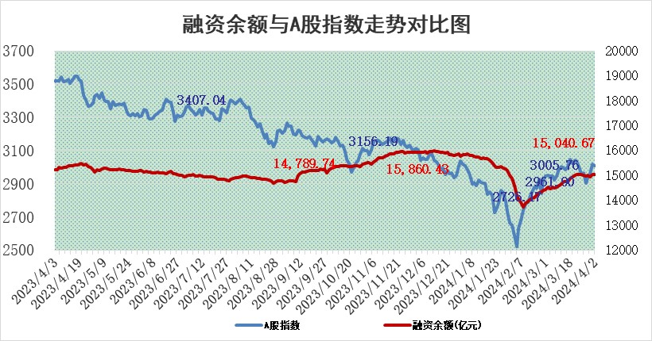
标的证券 | 融资融券余额（亿元） | 融资余额（亿元） | 融券余额（亿元） | 融资买入额（亿元） | 融资融券规模变化（亿元） | 融资余额增幅(‰) | 融券余额增幅(%)
统计数据 | 15,477.48 | 15,040.67 | 424.95 | 815.38 | 16.93 | 0.97 | 0.56

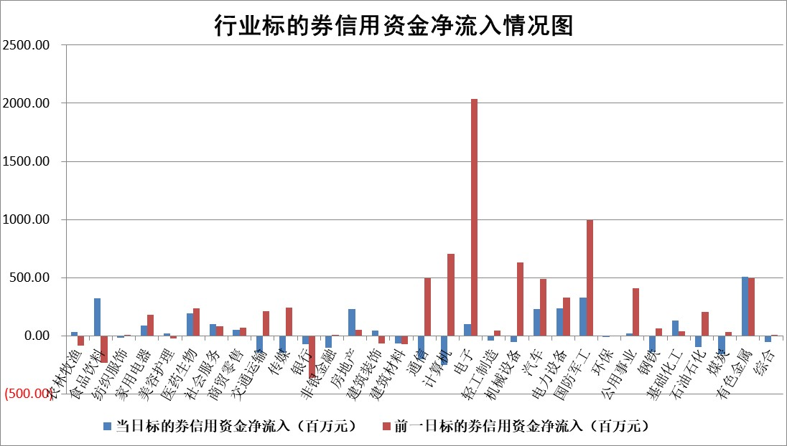

 |  |  |  |  |  |  |  | 2

 |  |  |  |  |  |  |  | 5
标的基金代码 | 标的基金简称 | 融资余额/市值(%) | 融资余额增幅(%) | 融资买入额/成交金额(%) | （融资余额净增额-融券余额净增额）/市值(‱) | 融券余额降幅(%) | ABS[（融资余额净增额-融券余额净增额）/市值净增额-1](%)
159902 | 华夏中小板ETF | 0.00 | 0.00 | 0.00 | 0.00 | 0.00 | 100.00
159915 | 易方达创业板ETF | 2.07 | 1.87 | 38306.17 | 3.89 | 4.47 | 105.03
159919 | 嘉实沪深300ETF | 0.68 | 1.86 | 5.62 | 1.20 | -1.18 | 103.43
159920 | 华夏恒生ETF | 50.19 | -0.20 | 4.90 | -9.83 | -0.40 | 124.76
159922 | 嘉实中证500ETF | 0.33 | -16.96 | 7.15 | -6.29 | 0.44 | 84.74
159925 | 南方沪深300ETF | 0.03 | -1.60 | 0.00 | 0.05 | 0.31 | 100.15
159928 | 消费ETF | 1.00 | 0.25 | 2.17 | 0.21 | -2.10 | 100.31
159934 | 易方达黄金ETF | 136.00 | -0.97 | 7.41 | -132.62 | 0.00 | 3485.07
159939 | 全指信息技术ETF | 0.80 | -0.50 | 4.47 | -0.40 | 0.00 | 99.76
159940 | 全指金融地产ETF | 0.11 | 4.14 | 0.02 | 0.44 | 0.00 | 101.32
159995 | 半导体芯片ETF | 2.67 | 1.06 | 152.03 | 3.30 | 1.91 | 101.85
159997 | 天弘中证电子ETF | 1.90 | -1.29 | 1.01 | -2.47 | 1.95 | 98.76
159998 | 天弘中证计算机主题ETF | 0.51 | -7.72 | 0.15 | -3.90 | 2.50 | 98.48
510050 | 华夏上证50ETF | 4.27 | 0.32 | 144.43 | 1.80 | 10.49 | 92.53
510180 | 华安上证180ETF | 0.45 | 0.42 | 6.24 | 0.20 | 6.17 | 100.44
510880 | 华泰柏瑞红利ETF | 0.24 | -5.65 | 1.30 | -1.33 | 9.39 | 102.03
510900 | 易方达恒生H股ETF | 62.93 | -0.19 | 2.13 | -11.89 | 0.00 | 80.23
511010 | 5年期国债ETF | 10.45 | -0.32 | 0.29 | -3.36 | 0.00 | 194.33
511380 | 可转债及可交换债券ETF | 5.45 | -1.61 | 6.36 | -8.92 | -0.22 | 140.71
512000 | 全指证券ETF | 8.22 | 0.29 | 17.22 | 2.50 | 3.19 | 103.53
512010 | 沪深300医药卫生ETF | 6.34 | 2.57 | 125.37 | 16.25 | 1.63 | 120.10
512070 | 沪深300非银ETF | 2.44 | -3.26 | 49.27 | -8.70 | -6.70 | 93.09
512400 | 南方中证申万有色金属ETF | 1.58 | 7.83 | 2.98 | 11.03 | -2.65 | 88.20
512580 | 广发中证环保产业ETF | 1.20 | -1.46 | 0.15 | -1.80 | -0.42 | 104.81
512660 | 国泰中证军工ETF | 3.16 | 0.87 | 19.88 | 3.02 | 1.10 | 102.41
512800 | 华宝中证银行ETF | 13.05 | 0.31 | 1.63 | 3.85 | -0.79 | 176.19
512980 | 广发中证传媒ETF | 1.04 | -5.42 | 114.17 | -5.70 | 1.97 | 94.35
515030 | 华夏中证新能源汽车ETF | 2.37 | -0.40 | 14.45 | -1.25 | -3.02 | 100.99
515050 | 华夏中证5G通信主题ETF | 0.99 | 2.81 | 6.91 | 2.83 | 1.80 | 101.66
515070 | 华夏中证人工智能ETF | 3.27 | -1.83 | 18.06 | -5.40 | 1.86 | 87.76
标的股票比较指标 |  | 融资余额/流通A股市值(%) | 融资余额增幅(%) | 融资买入额/成交金额(%) | （融资余额净增额-融券余额净增额）/流通A股市值(‱) | 融券余额降幅(%) | ABS[（融资余额净增额-融券余额净增额）/流通A股市值净增额-1](%)
前十名标的个股 |  | 仁东控股 | 飞南资源 | 华安鑫创 | 飞南资源 | 明牌珠宝 | 华安鑫创
 |  | 华海诚科 | 海泰科 | 伟思医疗 | 创益通 | 江天化学 | 溯联股份
 |  | 骏成科技 | 中铝国际 | 晶华微 | 瑞泰新材 | 赛伦生物 | 泰和新材
 |  | 中研股份 | 合纵科技 | 华光新材 | 海泰科 | 东利机械 | 腾亚精工
 |  | 万得凯 | 百润股份 | 博瑞医药 | 致尚科技 | 天承科技 | 正海生物
 |  | 福星股份 | 瑞泰新材 | 海普瑞 | 奇德新材 | 中自科技 | 华力创通
 |  | 元道通信 | 华峰铝业 | 莱克电气 | 翔丰华 | 郑州煤电 | 振华风光
 |  | 华安鑫创 | 微电生理 | 赛恩斯 | 华安鑫创 | 龙头股份 | 禾望电气
 |  | 常青科技 | 奇德新材 | 麦加芯彩 | 广联航空 | 纳睿雷达 | 德马科技
 |  | 东方通 | 天禄科技 | 汉森制药 | 维科精密 | 利扬芯片 | 川恒股份
后十名标的个股 |  | 汉马科技 | 莱斯信息 | 万丰股份 | 莱斯信息 | 齐峰新材 | 德固特
 |  | 苏泊尔 | 中捷精工 | 汉马科技 | 铭普光磁 | 三友联众 | 孩子王
 |  | 科博达 | 丰茂股份 | 合康新能 | 中捷精工 | 东方园林 | 德必集团
 |  | 古井贡酒 | 铭普光磁 | 利源股份 | 华曙高科 | 寒锐钴业 | 新瀚新材
 |  | 星宇股份 | 新宝股份 | 伟星股份 | 碧兴物联 | 诺诚健华 | 四川九洲
 |  | 柏楚电子 | 天山电子 | 百洋医药 | 中信海直 | 长江证券 | 金枫酒业
 |  | 招商公路 | 嘉益股份 | 力诺特玻 | 中机认检 | 华友钴业 | 安博通 | ;
 |  | 山东高速 | 星宇股份 | 华蓝集团 | 纳睿雷达 | 兆日科技 | 纬德信息
 |  | 皖通高速 | 中信海直 | 保利联合 | 南极光 | 彩虹股份 | 诺思格
 |  | 中国人寿 | 金浦钛业 | 哈铁科技 | 长华化学 | 云南白药 | 隆鑫通用
说明：1.以上普通交易数据和信用交易数据皆以交易日收盘后数据为基准；2.上述标的证券总数据只计算标的证券市场总数据，不包括从标的证券中调出去标的证券数据，所以与交易所公布的总值略有不同； 3.上述行业采用申万一级行业分类；4.以上标的基金和标的个股中比较的6个指标值中：前5个（从左至右）为正向指标，值越大排名越靠前；第6个为逆向指标，值越小，排名越靠前；5.第6个指标中ABS[]表示求绝对值，其主要用于考量信用资金相对净流入对股价相对净变化的贡献程度；6.数据来源：wind，交易所。

 | 证券代码 | 新增融资余额 | 融资买入额 | 融资买入增幅前10
远大智能 | 002689 | 28175353 | 42268582 | 199%
亚太股份 | 002284 | 21555247 | 34242865 | 82%
赛诺医疗 | 688108 | 72122899 | 101076547 | 78%
湖南发展 | 000722 | 66023557 | 137112987 | 75%
柘中股份 | 002346 | 14584119 | 36845980 | 58%
国城矿业 | 000688 | 24683149 | 48240585 | 54%
兆新股份 | 002256 | 1985058 | 4066269 | 52%
凯美特气 | 002549 | 33806472 | 61340055 | 52%
华昌达 | 300278 | 13474542 | 19303225 | 48%
新华联 | 000620 | 27311937 | 39201759 | 43%

 | 证券代码 | 新增融资余额 | 融资买入额 | 融资买入增幅前10
兔宝宝 | 002043 | 73310337 | 89923983 | 334%
捷昌驱动 | 603583 | 26026415 | 31686727 | 262%
湘财股份 | 600095 | 94196837 | 132280449 | 252%
中谷物流 | 603565 | 49103883 | 60098371 | 234%
中青宝 | 300052 | 24215352 | 31377809 | 98%
顾家家居 | 603816 | 138518545 | 188424210 | 78%
喜临门 | 603008 | 31503289 | 48351944 | 77%
财信发展 | 000838 | 10831830 | 17666790 | 74%
苏州银行 | 002966 | 10578096 | 19143736 | 72%
金诚信 | 603979 | 23858538 | 36098133 | 60%

